Tutorial
Tutorial - Concursante
En la primera fila se encuentran las columnas relativas a los meses de su proyecto. En caso de proyectos de la categoría audiovisual se podrán extender las columnas hasta el mes 24. Las sumas se hacen automáticamente. Usted deberá ingresar los rubros discriminados por cada mes. Una vez cargada dicha información, se deberá dividir la planilla en etapas presupuestales. Si su proyecto se ejecuta, esto ayudará a organizar la liberación de fondos en cada etapa. Tenga presente que deberán ser al menos dos etapas y como máximo seis. La primera etapa no podrá superar el 40% del presupuesto Aplicable FIC. Una vez haya cargado dicha información deberá agrupar los meses en etapas. Para ello deberá combinar las celdas relativas a los meses de cada etapa. Por ejemplo si quiero decir que los meses 1, 2 y 3 corresponden a la Etapa 1, debo seleccionar las celdas correspondientes a esas columnas -B, C y D- en la fila 18 “Etapas”, combinar y escribir “1”.

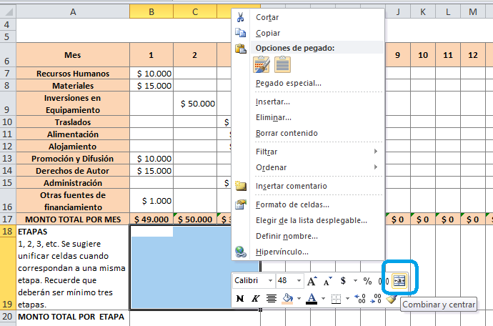

La misma acción deberá repetirse para completar el siguiente campo en la fila 20 denominado “Monto total por etapa”. Primero deberá combinar las columnas correspondientes a la etapa, en este caso Etapa 1.
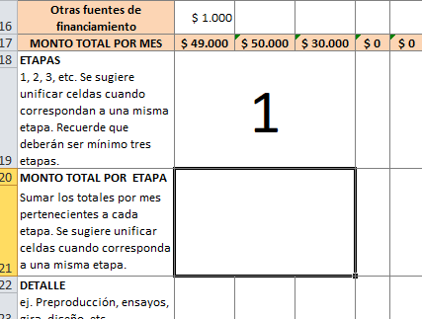

Posteriormente deberá sumar los montos de dichos meses para obtener el monto total de la etapa. La planilla de cálculo le permite seleccionar la fórmula y el cálculo lo hace automáticamente. Generalmente, la fórmula se encuentra en el margen superior derecho, pero esto dependerá de la versión de planilla que use.

Una vez haya seleccionado SUMA seleccione los montos totales por mes de los meses correspondientes a la etapa que desea unificar y seleccione Enter.

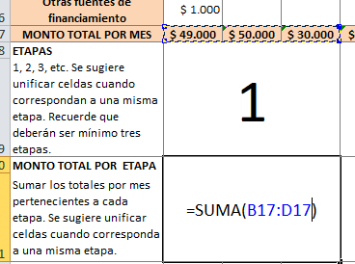

Si lo desea, puede escribir la fórmula de suma manualmente. Esto se hace escribiendo el signo = y luego seleccionando la celda correspondiente al "Monto total por mes", separando cada una con un signo de +. Para este caso, la fórmula a escribir en la celda de “Monto total por etapa” de la “Etapa 1” sería: =B17+C17+D17 o =SUMA(B17:D17).

